wykresy PL_UE 40_20
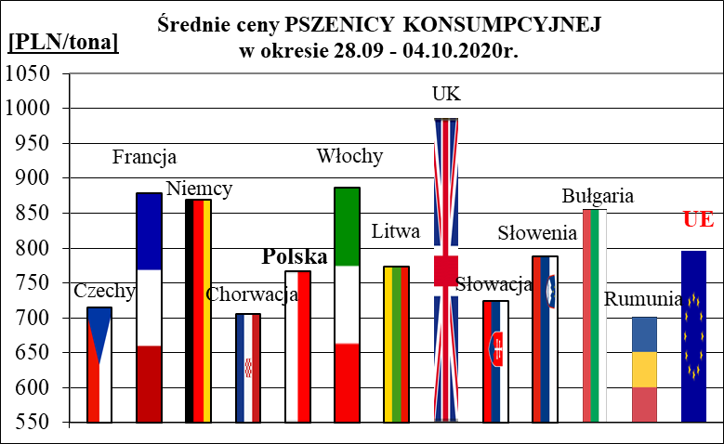
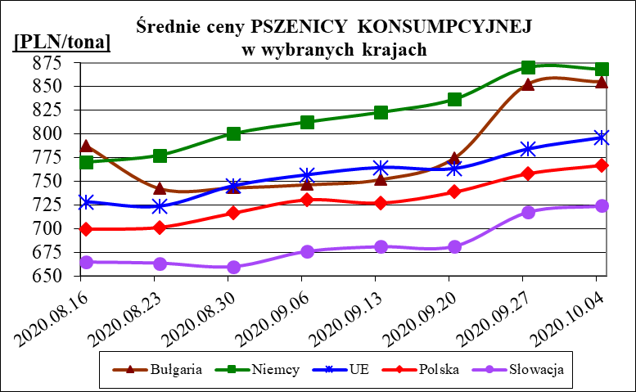
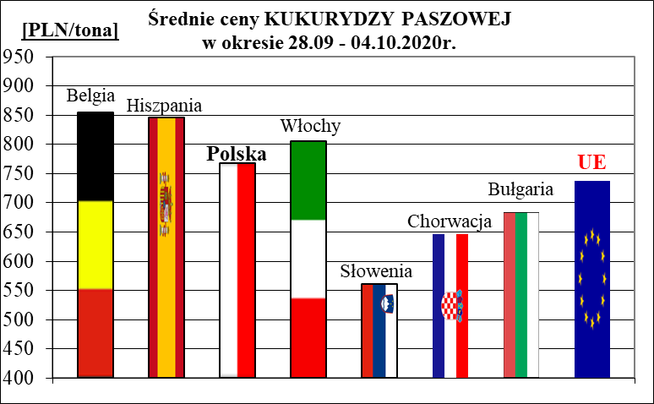
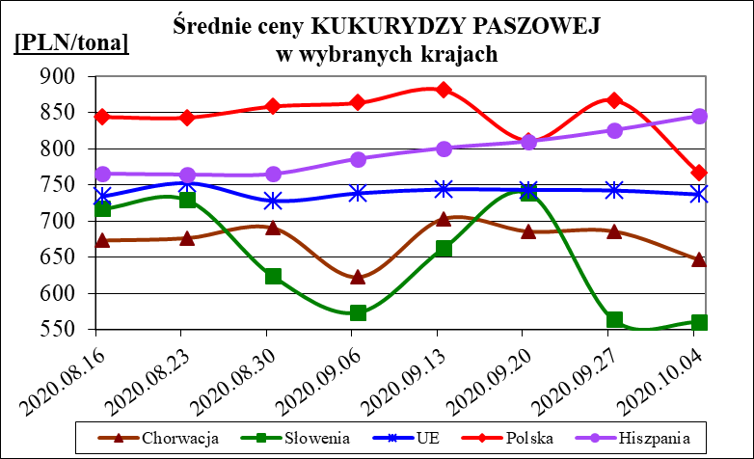
Porównanie średnich cen ziarna netto (bez VAT) w Polsce i w UE za okres: | 28 września - 4 października 2020

